Sheet1
1 | GitHubとの連携

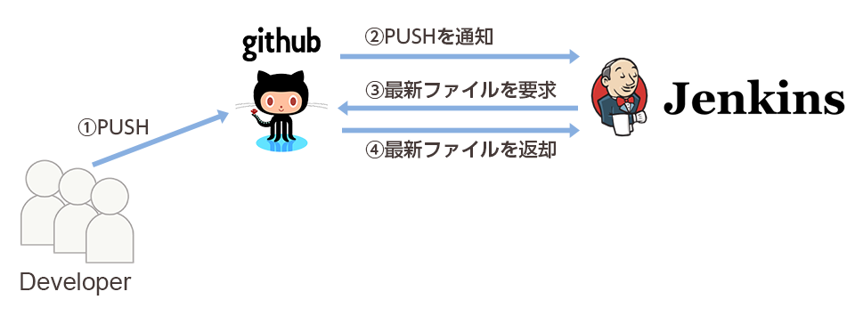

2 | Jenkinsの設定 ～GitHubからの通知を受け取る設定～

 | 特定のブランチにPUSHされた際にのみ動作する仕組みを構築していきたいのですが、GitHubは特定のブランチへの変更に限らず、
 | すべてのブランチの変更を通知する仕様となっております。
 | しかし、GitHubには変更があった旨を通知する際にJSONファイルを合わせて送信する仕組みがあり、Jenkins側でそのファイルを
 | 解析することでどのブランチに変更があったのかを判断することができます。

 | 1 | Jenkinsプラグインのインストール

 |  | Jenkinsのプラグインを使うことで、これらの仕組みを簡単に実現することができます。
 |  | 「Jenkinsの管理」->「プラグインの管理」->「利用可能」から、以下のプラグインをインストールしてください。

 |  | ① | Git Plugin | 3
 |  | ② | GitHub Plugin | 1.22.1
 |  | ③ | GitHub API Plugin | 1.77
 |  | ④ | Git Client Plugin | 2.0.0
 |  | ⑤ | Run Condition Plugin | 1
 |  | ⑥ | Run Condition Extras Plugin | 0.2
 |  | ⑦ | Build Keeper Plugin | 1.3
 |  | ⑧ | Conditional BuildStep Plugin
 |  | ⑨ | Flexible Publish Plugin

プラグインをインストールしたら、「GitHubから通知を受け取るジョブ」と「GitHubから最新ファイルを取得するジョブ」の2つのジョブを作成していきます。

1 | GitHubから最新ファイルを取得するジョブを作成

 | 1 | ジョブの新規作成

